config

ไฟล์ Database
bill123.mdb |  | ระบุตำแหน่งไฟล์


เกี่ยวกับ | บิล123
พัฒนาโดย | Charin Nawaritloha
บล๊อก | https://charin-nawaritloha.github.io/excel-vba-notes/
Facebook | https://fb.com/msg/made2order.duck
LINE | https://line.me/R/ti/p/~pure88

คู่มือใช้งาน
1. เลือกไฟล์ฐานข้อมูลที่ต้องการใช้งานในชีท config

 | ในกรณีที่ไฟล์ bill123.mdb อยู่ที่เดียวกับไฟล์ bill123_Products.xlsm สามารถใช้ชื่อไฟล์เพียงอย่างเดียวได้เลย
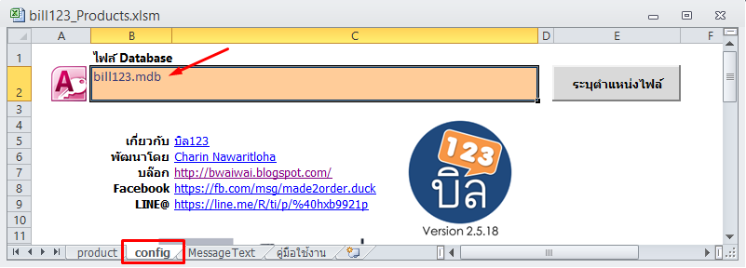

 | ในกรณีที่อยู่คนละโฟลเดอร์ ให้คลิกที่ เพื่อเลือกไฟล์ฐานข้อมูล

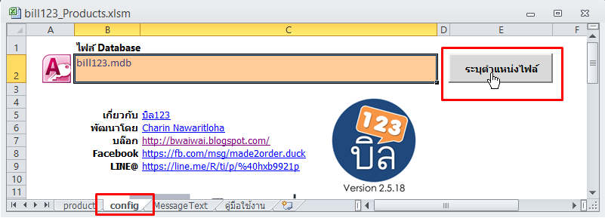

 | หากต้องการเก็บตำแหน่งไฟล์ที่เลือกไว้ใช้ครั้งต่อไป ให้บันทึกไฟล์ Excel

2. การแก้ไขข้อมูลสินค้า

 | 2.1 เริ่มต้นใหม่ - ในกรณีที่ต้องการใส่สินค้าเข้าไปใหม่ สามารถทำได้โดย คลิกที่ปุ่ม จากนั้นก็พิมพ์ข้อมูลสินค้าเข้าไปในตาราง
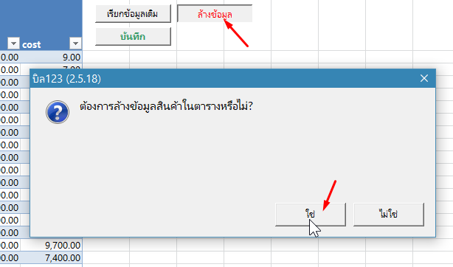

 | ใส่ข้อมูลเข้าไปในตาราง สินค้าใหม่ ให้ใส่ต่อแถวสุดท้าย โปรแกรม Excel จะสร้างพื้นที่ตารางคลุมสินค้าค้าอัตโนมัติ
 | ในการเลื่อนช่องใช้วิธีกดปุ่ม TAB จะง่ายสุด เมื่อถึงช่องสุดท้าย โปรแกรมจะขึ้นแถวใหม่ให้อัตโนมัติ

 | เมื่อใส่ข้อมูลเสร็จแล้ว ให้กดปุ่ม เพื่อบันทึกข้อมูล

 | 2.2 ดึงข้อมูลเดิมมาแก้ไข - ในกรณีที่ต้องการเอาข้อมูลในฐานข้อมูลเดิมมาแก้ไข ให้คลิกปุ่ม เพื่อดึงข้อมูลจากฐานข้อมูล

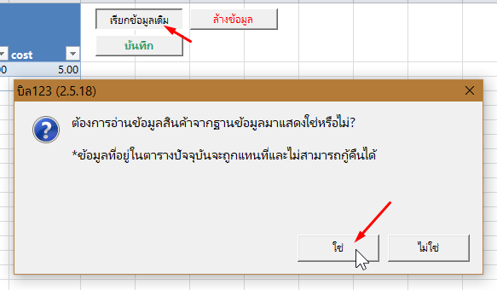

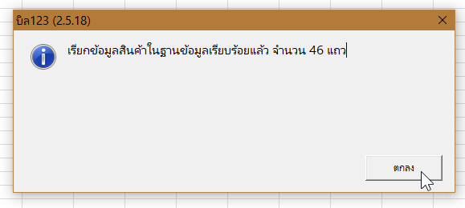

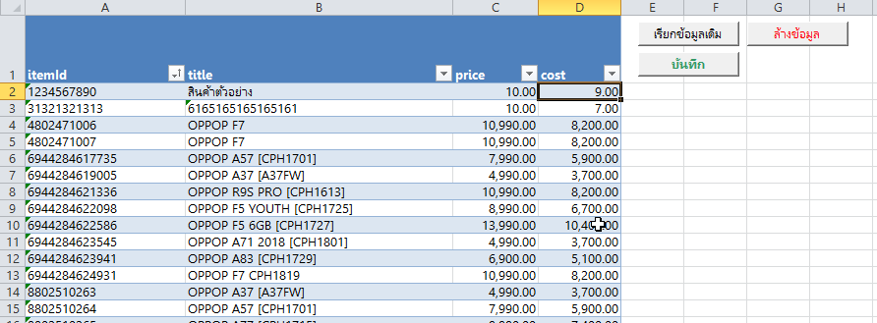

 | เมื่อใส่ข้อมูลเสร็จแล้ว ให้กดปุ่ม เพื่อบันทึกข้อมูล

 | * อย่าลืมสำเนาไฟล์ bill123.mdb ทุกครั้งก่อนที่จะแก้ไขข้อมูล เนื่องจากเมื่อแก้ไขและบันทึกไปแล้ว จะไม่สามารถดึงข้อมูลเดิมกลับมาได้

